Voorblad
 | 

Het leveren van bedrijfswagens 2026 Perceel 1

 |  | Algemene eisen
 |  | Auto 1: Chassis - dubbel cabine - kippende laadbak
 |  | Auto 2: Chassis - dubbel cabine - vaste laadbak

Eisen auto1 Chas-DC-kipbak
Nr. | Programma van eisen auto 1
 | Algemene eisen
E-1.01 | Het voertuig is een chassis met dubbele cabine met een achterover kippende open laadbak.
 | Motor en aandrijflijn
E-1.02 | De motor is geschikt voor toepassing van dieselbrandstof conform NEN-EN 590 en HVO-brandstof (HVO-100) op basis van NEN-EN 15940 (zonder beperkingen).
E-1.03 | De motor levert een vermogen van minimaal 100 kW.
E-1.04 | Het voertuig is voorzien van een automatische versnellingsbak.
 | Cabine
E-1.05 | Het voertuig is voorzien van een dubbele cabine met 4 portieren (2x linkerzijde en 2x rechterzijde).
E-1.06 | Het voertuig is voorzien van een passagiersbank achter de voorstoelen voor tenminste drie zitplaatsen.
E-1.07 | Het voertuig is voorzien van een bijrijdersstoel. De 5 zitplaatsen, bestaande uit chauffeur, 1 bijrijder en 3 passagiers, moeten op kenteken staan.
E-1.08 | Het voertuig is voorzien van een ruit in de achterwand van de cabine over nagenoeg de gehele breedte van de cabine.
 | Chassis/carrosserie
E-1.09 | Het voertuig is voorzien van een trekhaak met een 13-polige stekkerdoos (Jaeger), inclusief een adapter van 13 polig naar 7 polig. Inschrijver levert tevens een extra kentekenplaat, een breekkabel voorziening en een veiligheidskabelvoorziening.
E-1.10 | Voertuig heeft een GVW van minimaal 3.500 kg op kenteken.
E-1.11 | Voertuig heeft een GCW op kenteken van minimaal 6.500 kg.
E-1.12 | Het toegestane geremde aanhangwagengewicht op kenteken is minimaal 3.000 kg.
E-1.13 | Het voertuig is voorzien van een achteras met enkel lucht.
E-1.14 | Voertuig heeft een netto laadvermogen op kenteken van minimaal 680 kg. Een hoger laadvermogen is wenselijk.
E-1.15 | Voertuig heeft een maximale lengte van 6.410 mm en een maximale breedte van 2.100 mm (exclusief spiegels en handgrepen)
E-1.16 | Voertuig heeft een maximale hoogte (onbeladen) van 2.900 mm.
E-1.17 | Het voertuig heeft een maximale draaicirkel van 16.000 mm gemeten over de bumper. Een kortere draaicirkel is wenselijk.
E-1.18 | De achterlichten verzonken in de achterbumper, voorzien van een afneembare bescherming (traliewerk).
 | Actieraam | Veiligheid
E-1.19 | 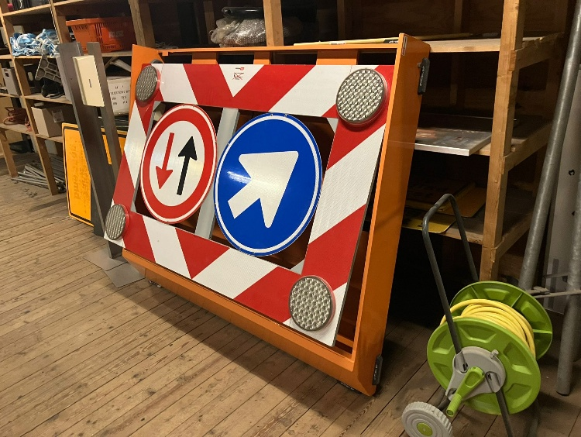 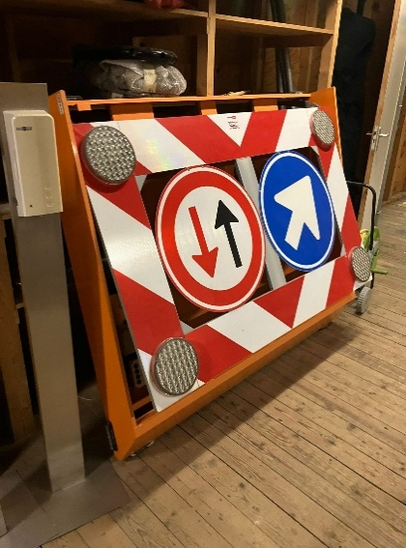 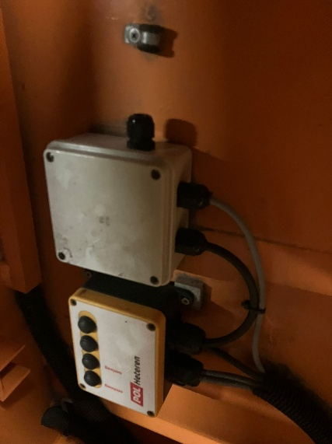 Het voertuig wordt voorzien van een actieraam op het dak van de dubbele cabine. Het actieraam betreft een bestaand actieraam, welke door de aanbestedende dienst aan de inschrijver wordt aangeleverd (deze is volledig werkend), voor montage op het cabinedak. Inschrijver verzorgt het monteren van nieuwe flitsers ter vervanging van de bestaande flitsers op het bestaande actieraam en verzorgt de montage van de bediening in de cabine. Ter illustratie bijgaande foto's van het bestaande actieraam.
E-1.20 | Zowel aan de linker- als de rechterzijde (chauffeurs- en bijrijderszijde) zijn twee flitsers gemonteerd en twee flitsers aan de voorzijde. De flitsers worden via een originele schakelaar, (met controlelamp) in de cabine aan- en uit geschakeld.
E-1.21 | Het voertuig is aan de voor- en achterzijde voorzien van twee LED flitsers in de kleur amber. De LED-flitsers worden via een schakelaar (met controlelamp) in de cabine aan- en uit geschakeld. De LED flitsers aan de voorzijde worden in de grille gemonteerd. De LED flitsers aan de achterzijde worden in goed overleg tussen opdrachtgever en opdrachtnemer geplaatst. De plaatsbepaling voor het monteren van de flitsers vindt na gunning plaats in goed overleg tussen opdrachtgever in opdrachtnemer.
E-1.22 | De signaleringsverlichting werkt met een afgezet contact, waarbij de sleutel uit het contactslot is genomen. De voertuigaccu's zijn voorzien van een onderspanningsbeveiliging.
 | Laadbak
E-1.23 | en open elektrische/hydraulisch achterover kippende laadbak met een inwendige breedte van circa 2.000 mm en een hoogte van circa 400 mm. De inwendige laadbaklengte bedraagt indicatief circa 2.400 mm, waarbij geldt dat: de laadbaklengte technisch mag worden bepaald binnen de mogelijkheden van het aangeboden chassis; wordt voldaan aan de maximale totale voertuigafmetingen zoals gesteld in eis E‑1.15; en de laadbaklengte niet meer dan 100 mm korter mag zijn dan 2.400 mm. De definitieve maatvoering wordt vastgesteld in het verificatieoverleg met de winnende inschrijver.
E-1.24 | De vloer van de laadbak is geheel vlak en niet voorzien van wielkasten.
E-1.25 | Bediening van de kipper door middel van een 2-knops bediening met spiraalsnoer in de cabine (inclusief opbergvoorziening). De bediening is dusdanig uitgevoerd dat deze zowel in de cabine als links naast de cabine kan worden gebruikt.
E-1.26 | De laadbak is voorzien van zijschotten (circa 400 mm hoog) met verzonken trekveer hendels. De zijschotten zijn 180 graden neerklapbaar en afneembaar. In plaats van trekveer hendels mogen degelijke bedieningshendels ook, die deels zijn verzonken op het bord zijn bevestigd waarbij eenvoudig de zij- en achterborden kunnen worden geopend en gesloten
E-1.27 | De rongen aan de achterzijde (indien aanwezig) zijn afneembaar.
E-1.28 | De laadbak is uitgevoerd in staal, gestraald en gegalvaniseerd of van aluminium. De laadbak is corrosie bestendig gedurende de levensduur van het voertuig.
E-1.29 | De bodem van de opbouw is uitgevoerd met een gladde, vlakke, zeewaterbestendige aluminiumplaat of een verzinkte stalen plaat van 3 mm dik. De bodemplaat mag opgebouwd zijn uit maximaal 2 delen met een lasnaad in de lengte van de laadbak. De bovenzijde van de bodemplaat is vlakwerkend met de kantbalken. Als alternatief is het toegestaan de bodem uit te voeren in een systeem van in elkaar grijpende aluminium planken, mits: de vloerconstructie voldoende stijf en duurzaam is; het materiaal zeewaterbestendig is; de bovenzijde van de vloer vlak en glad is uitgevoerd; en de uitvoering functioneel gelijkwaardig is aan de voorgeschreven bodemplaat.
E-1.30 | Maximale laadvloerhoogte 1050 mm (onbelast gemeten aan de achterzijde van de laadbak).
E-1.31 | De achterklep van de opbouw is voorzien van verzonken klepsluitingen, scharnierend aan de onderzijde en uitgerust met een voorziening om beschadiging door de trekhaak te voorkomen.De klep heeft de mogelijkheid om aan onder- en bovenzijde te scharnieren waarbij deze tijdens het kippen de mogelijkheid heeft om automatisch te openen waarbij de klep aan de bovenzijde scharniert.
E-1.32 | De achterklep is aan de binnenzijde voorzien van een opstapklep om eenvoudig op de opbouw te komen.
E-1.33 | De laadbak is aan de onderzijde rondom (linker-, rechter- en achterzijde) voorzien van zogenaamde touwhaken. Aan de linker- en rechterzijkant zijn per zijde mininaal 8 stuks touwhaken gemonteerd en aan de achterzijde zijn minimaal 3 touwhaken gemonteerd.
E-1.34 | Aan de voorzijde van de kipper, wordt de kipper voorzien van een palenjuk (hoogte gelijk aan de cabine) met doorkijk voorziening (horizontale spijlen). Het palenjuk dient in aluminium of gegalvaniseerd te zijn uitgevoerd. Het palenjuk moet de vorm van de cabine volgen. Zicht naar de achterzijde via de buitenspiegels, mag niet worden gehinderd door de verticale staanders van het palenjuk. De bovenzijde van het palenjuk is afgewerkt met een materiaal (bijvoorbeeld een rubber of hardhouten strip) welke contact van metaal op metaal van op het palenjuk liggende voorwerpen voorkomt. Het palenjuk is dusdanig geconstrueerd dat lange delen de actieraam niet kunnen raken. Het palenjuk is aan de zijkanten van staanders (circa 100mm hoog) voorzien, zodat lange delen er niet af kunnen glijden en hieraan gefixeerd kunnen worden.
E-1.35 | Onder de hoogste langsligger van het palenjuk, is zowel links als rechts een werklamp gemonteerd. De werklampen zijn te schakelen via een originele schakelaar in het dashboard met controlelampje. Wanneer het voertuig sneller gaat rijden dan 10 km/h, schakelen de werklampen automatisch uit.
E-1.36 | De laadbak is voorzien van 6 bevestigingsogen (sjorogen) ten behoeve van het vastzetten van lading. 2 voor in de laadbak, 2 in het midden van de lengte van de laadbak en 2 achter in de laadbak.
E-1.37 | Het palenjuk is dusdanig geconstrueerd dat het het zicht (360 graden) op de flitsers (en de werklampen) niet hindert.
E-1.38 | Op de laadbak is een fijnmazig gaasnet met oogringen voorzien, in lengte en breedte passend bij de laadbak. Het net loopt circa 200 mm over het zijbord en achterklep door. Het net is uitgevoerd met een elastisch koord in de oogringen, waarbij het koord wordt vastgehaakt aan de touwhaken.
E-1.39 | De achterbumper is dusdanig uitgevoerd dat er geen lading op de achterbumper kan worden gekipt en dusdanig uitgevoerd dat er ook geen restant lading op kan blijven liggen.
E-1.40 | in de laadbak is een aluminium kist geplaatst over de gehele breedte van de laadbak. De aluminium kist is alleen aan de bovenzijde te openen door middel van een scharnierend deksel, voorzien van twee sloten en twee gasveren. De kist is regen dicht (IP-44). De kist is opgebouwd uit aluminiumtranenplaat en heeft de volgende afmetingen: 2.060 mm (tussen de zijschotten) x 600 x 500 - 650 mm (BxDxH). De hoogte loopt 15 cm af. Ter verduidelijk: zie nevenstaande foto. De breedte van de gereedschapskist mag worden aangepast aan de laadbak breedte waarbij de kist tussen de zijborden past zodat deze niet hoeven te worden ingekort t.p.v. de kist. | 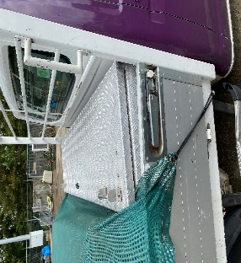

Eisen auto2 Chas-DC-bak
Nr. | Programma van eisen auto 2
 | Algemene eisen
E-2.01 | Het voertuig is een chassis met dubbele cabine met een vaste laadbak.
 | Motor en aandrijflijn
E-2.02 | De motor is geschikt voor toepassing van dieselbrandstof conform NEN-EN 590 en HVO-brandstof (HVO-100) op basis van NEN-EN 15940 (zonder beperkingen).
E-2.03 | De motor levert een vermogen van minimaal 100 kW.
E-2.04 | Het voertuig is voorzien van een automatische versnellingsbak.
 | Cabine
E-2.05 | Het voertuig is voorzien van een dubbele cabine met 4 portieren, 2x links en 2x rechts. Het dubbele cabine gedeelte heeft geen bank of stoelen voor personen.
E-2.06 | Het voertuig is voorzien van een bijrijdersstoel. De bijrijdersstoel is gelijk aan de bestuurdersstoel. Alle zitplaatsen, bestaande uit de chauffeur en de bijrijder moeten op kenteken staan.
 | Chassis/carrosserie
E-2.08 | Het voertuig is voorzien van een trekhaak met een 13-polige stekkerdoos (Jaeger), inclusief een adapter van 13 polig naar 7 polig. Inschrijver levert tevens een extra kentekenplaat, een breekkabel voorziening en een veiligheidskabelvoorziening.
E-2.09 | Voertuig heeft een GVW van minimaal 3.500 kg op kenteken.
E-2.10 | Voertuig heeft een GCW op kenteken van minimaal 6.500 kg.
E-2.11 | Het toegestane geremde aanhangwagengewicht op kenteken is minimaal 3.000 kg.
E-2.12 | Het voertuig is voorzien van een achteras met enkel lucht.
E-2.13 | Voertuig heeft een netto laadvermogen op kenteken van minimaal 700 kg. Een hoger laadvermogen is wenselijk.
E-2.14 | Voertuig heeft een maximale lengte van 6.400 mm en een maximale breedte van 2.100 mm (exclusief spiegels en handgrepen)
E-2.15 | Voertuig heeft een maximale hoogte (onbeladen) van 2.900 mm.
E-2.16 | Het voertuig heeft een maximale draaicirkel van 16.000 mm gemeten over de bumper. Een kortere draaicirkel is wenselijk.
E-2.17 | De achterlichten verzonken in de achterbumper, voorzien van een afneembare bescherming (traliewerk).
 | Veiligheid
E-2.18 | 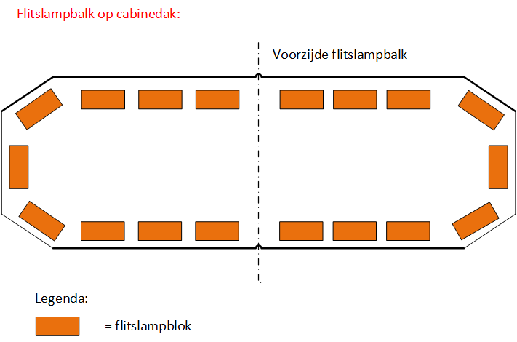 Op het cabinedak is een LED flitslampbalk geplaatst van nagenoeg dezelfde breedte dan de cabine. De flitslampbalk is volledig voorzien van flitsunits. De flitslampbalk wordt via een originele schakelaar (met controlelamp), in de cabine aan- en uit geschakeld. De plaatsbepaling voor het monteren van de flitslampbalk vindt na gunning plaats in goed overleg tussen opdrachtgever in opdrachtnemer. Ter illustratie is nevenstaande tekening toegevoegd.
E-2.19 | Het voertuig is aan de voor- en achterzijde voorzien van twee LED flitsers in de kleur amber. De LED-flitsers worden via een schakelaar (met controlelamp) in de cabine aan- en uit geschakeld. De LED flitsers aan de voorzijde worden in de grille gemonteerd. De LED flitsers aan de achterzijde worden in goed overleg tussen opdrachtgever en opdrachtnemer geplaatst. De plaatsbepaling voor het monteren van de flitsers vindt na gunning plaats in goed overleg tussen opdrachtgever in opdrachtnemer.
E-2.20 | De signaleringsverlichting werkt met een afgezet contact, waarbij de sleutel uit het contactslot is genomen. De voertuigaccu's zijn voorzien van een onderspanningsbeveiliging.
 | Laadbak
E-2.21 | Een vaste laadbak met een inwendige breedte van circa 2.100 mm. De inwendige laadbaklengte bedraagt indicatief circa 2.400 mm, waarbij geldt dat: de laadbaklengte technisch mag worden bepaald binnen de mogelijkheden van het aangeboden chassis; wordt voldaan aan de maximale totale voertuigafmetingen zoals gesteld in eis E‑2.14; en de laadbaklengte niet meer dan 100 mm korter mag zijn dan 2.400 mm. De definitieve maatvoering wordt vastgesteld in het verificatieoverleg met de winnende inschrijver.
E-2.22 | De laadbak is een gesloten laadbak en bestaat uit: - Gesloten zijwanden. - Gesloten kopschot. - Gesloten dakconstructie, bestaande uit aluminium plaat met togen. - Open achterzijde, voorzien van een achterklep (circa 400 mm hoog).
E-2.23 | De inwendige hoogte van de laadbak is ter hoogte van het kopschot 1470 mm. De inwendige hoogte aan de achterzijde bedraagt 1670 mm. De inwendige hoogte bedraagt de maatvoering vanaf laadvloer tot aan onderzijde van het dak.
E-2.24 | De achterklep van de opbouw is voorzien van verzonken klepsluitingen, scharnierend aan de onderzijde en uitgerust met een voorziening om beschadiging door de trekhaak te voorkomen. In plaats van trekveer hendels mogen degelijke bedieningshendels ook, die deels zijn verzonken op het bord zijn bevestigd waarbij eenvoudig de zij- en achterborden kunnen worden geopend en gesloten
E-2.25 | De vloer van de laadbak is geheel vlak en niet voorzien van wielkasten.
E-2.26 | De laadbak is voorzien van aluminium zijwanden en een aluminium kopschot.
E-2.27 | 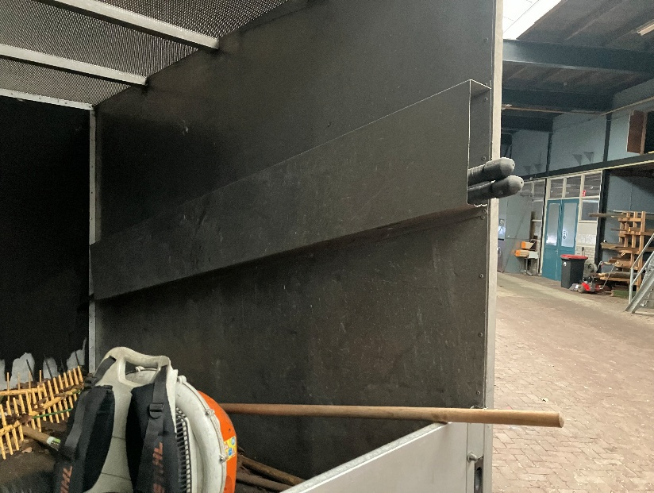 Aan de binnenzijde van de laadbak, tegen de rechterwand van de opbouw, is een opbergkoker geplaatst. In de opbergkoker kunnen twee stokzagen worden opgeborgen. Ter illustratie bijgaande foto.
E-2.28 | De laadbak is uitgevoerd in staal, gestraald en gegalvaniseerd of van aluminium. De laadbak is corrosie bestendig gedurende de levensduur van het voertuig.
E-2.29 | De bodem van de opbouw is uitgevoerd met een gladde, vlakke, zeewaterbestendige aluminiumplaat of een verzinkte stalen plaat van 3 mm dik. De bodemplaat mag opgebouwd zijn uit maximaal 2 delen met een lasnaad in de lengte van de laadbak. De bovenzijde van de bodemplaat is vlakwerkend met de kantbalken. Als alternatief is het toegestaan de bodem uit te voeren in een systeem van in elkaar grijpende aluminium planken, mits: de vloerconstructie voldoende stijf en duurzaam is; het materiaal zeewaterbestendig is; de bovenzijde van de vloer vlak en glad is uitgevoerd; en de uitvoering functioneel gelijkwaardig is aan de voorgeschreven bodemplaat.
E-2.30 | Maximale laadvloerhoogte 1000 mm (onbelast gemeten aan de achterzijde van de laadbak).
E-2.31 | De achterklep is aan de binnenzijde voorzien van een opstapklep om eenvoudig op de opbouw te komen.

